データの流れ
テーブル
（元のテーブル）
テーブル
（データマート）
ビュー
テーブル
（データマート）
ビュー

m_date
regdate +
year month
day
t_date
regdate + year month
day

v_date
regdate +
year month
day
program_id +
program_name
program_kana program_dir_name
genre_id
genre_name

t_daily_cv
program_id +
product_id +
reg_date +
program_name
program_kana
program_dir_name
genre_id
genre_name
product_name
charge_flag
cnt
sum_price

t_rfm_snap_user_cv
target_date +
program_id +
luid +
reg_date +
crossview_kbn +
program_name
program_kana
program_dir_name
genre_id
genre_name
product_name
charge_flag
crossview_num
v_1
program_id +
product_id +
reg_date +
crossview_kbn +
program_name
program_kana
program_dir_name
genre_id
genre_name
product_name
charge_flag
crossview_num
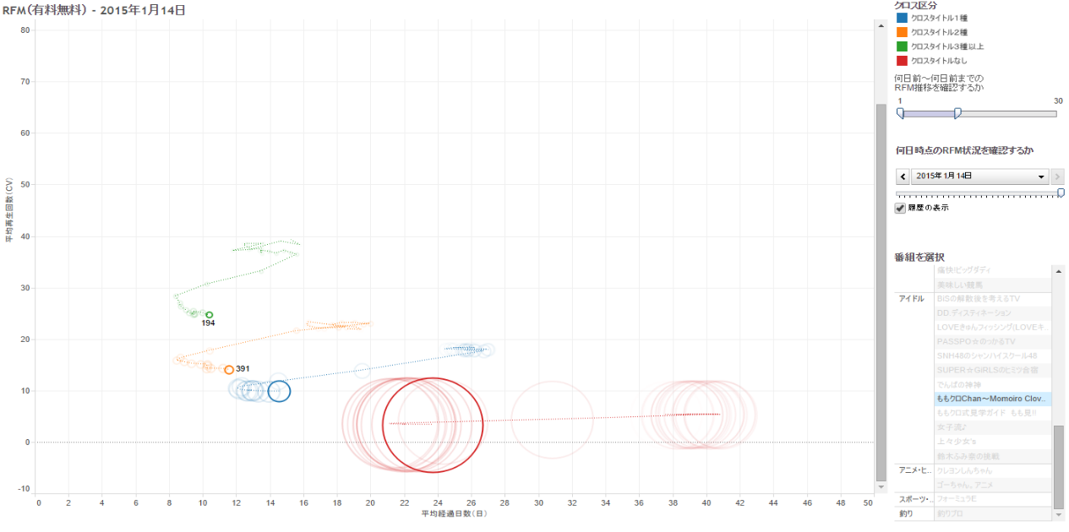

t_conversion_log

m_genre

m_program
t_user_cv
program_id +
product_id +
luid +
reg_date +
program_name
program_kana
program_dir_name
genre_id
genre_name
product_name
product_price
charge_flag
t_rfm_user_cv
program_id +
product_id +
luid +
reg_date +
program_name
program_kana
program_dir_name
genre_id
genre_name
product_name
charge_flag
crossprogram_cnt
cnt
price

m_material

